引当場所と製造場所と完成品置場
引当場所と製造場所と完成品置場の在庫の流れについて
・品目格納先マスタ、製造引当制御マスタ、汎用マスタ使用による制御
 | 製造工程にて製造された工程製造品は、製品マスタ登録時に指定された格納場所にて在庫が発生する
 | 次製造工程で使用(投入)するため、製造品の移動を実施(製品ン明細書を元にリフトマンよる)している
 | この在庫の移動をシステム上でも実現するため、
 | 格納場所と次工程の引当場所(製造引当制御マスタより)間の「自動移動登録処理」を行う
 | 但し、運用での移動指示・移動実績登録が必要な場所間もあるため、
 | 汎用マスタ：場所間移動指示マスタ を新設、移動指示を実施する場所間を定義(※)し、
 | 定義されている場所間に於いては、「自動移動処理」の対象外とする
 | ※場所間移動指示マスタに登録する「場所間」は、指示が必要な場所間と指示不要の場所間(自動移動対象)での
 | 対象数の少ない方で登録するため、要相談

 | 「自動移動処理」は、自製造工程での製造実績計上、格納先に在庫発生のタイミングで行う
 | また、製造工程での実績訂正・取消しの際は、一旦自動登録した移動実績を取消しし、再処理とする
 | ※自動移動させた次工程の在庫が使用(投入)されている場合には、エラーが発生し、処理不可となる場合がある
 | その際は、次工程の実績を取り消す事から必要

 | 但し、同一物流グループ内での制御とし、物流グループ間の移送処理は行わない [前提条件]

【基本の動き】
①オフセットの製造実績（出来高）計上で工程製造品置場１：オフセットに在庫が計上される → 品目格納先マスタ による
②製造品が格納された場所と次工程の引当場所とを 汎用マスタ：場所間移動指示マスタに従い
自動移動対象の場合、移動実績登録を実行する → 汎用マスタ：場所間移動指示マスタ(対象) による
③投入引当バッチにより製造指図時に未引当になった投入品の引当が行われる
④合紙の製造実績（投入&出来高）計上で③の在庫が引き落とされて工程製造品置場２に製造品在庫が計上される → 製造引当制御マスタ(投入場所指定：ON)
＋品目格納先マスタ による
運用例）
【オフセット】工程
【合紙】工程
【XXXX】工程
製造場所１
製造場所３
引当場所２
プリフル棟シート置場２
(合紙機前)
工程製造品置場１
オフセット
工程製造品置場２
次工程 引当場所５
引当場所１
①
②
④
②
移動要否判定、
自動移動
④
製造場所２
製造場所４
品目格納先マスタ
品目：オフセット品
格納場所：オフセット
③
移動在庫の自動処理を行う
（カスタマイズ）

製造実績登録時に
指定された格納場所に
在庫が発生
【エクサ抜き】工程
製造場所５
【XXXX】工程
【基本の動き】
①オフセットの製造実績（出来高）計上で工程製造品置場１：オフセットに在庫が計上される → 品目格納先マスタによる
②製造品が格納された場所と次工程の引当場所とを 汎用マスタ：場所間移動指示マスタに従い
自動移動対象外の場合、処理なし → 汎用マスタ：場所間移動指示マスタ (対象外)による
⑤次工程の製造指図のタイミングで投入品在庫補充バッチ実行により工程製造品置場１：オフセットから
引当場所３：抜きC や引当場所４：抜きC仕上げへの移動予定が作成される
⑥上記⑤の移動予定に対して指図→実績計上で引当場所３、または引当場所４に在庫が移動する
⑦投入引当バッチにより製造指図時に未引当になった投入品の引当が行われる
⑧エクサ抜きの製造実績（投入&出来高）計上で⑥の在庫が引き落とされて工程製造品置場３、
または引当場所６、または工程製造品置場４に在庫が計上される →製造引当制御マスタ(乙入場所指定：ON)による
⑥
⑤製造指図
指示要
（移動）
引当場所
引当場所３
抜きC
工程製造品置場３
次工程引当場所６
移動要否判定、
自動移動対象外
⑧
⑧
②
製造場所
製造場所６
格納場所
次工程の製造指図のタイミングで移動の予定が作成される
移動指示、実績の登録で
在庫移動
⑦

在庫移動
⑤製造指図
製造場所７
マスタに伴うシステム制御による移動
【XXXX】工程
次工程の引当場所へ自動移動
移動指示、移動実績登録による移動
引当場所４
抜きC仕上げ
工程製造品置場４
次工程引当場所７
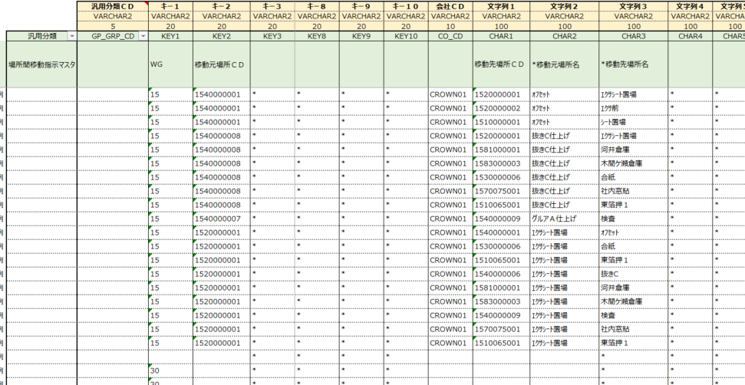
汎用マスタ
場所間移動指示マスタ
⑧
⑧
②

製造場所８
⑦

以下、品目格納先マスタの登録の流れ

 | 資料：資料：CP様作成 場所マスタ_202200811_V01.xlsx より抜粋

製造引当制御マスタ
 | 汎用マスタ 格納先

製品マスタ登録 POPUP

デフォルト表示

 |  | デフォルトのまま
 |  | 入庫先 | プリフル棟シート置場２(合紙機前)
指定した格納場所 → 品目格納先マスタ登録

 |  | 変更した場合
 |  | 入庫先 | オフセット

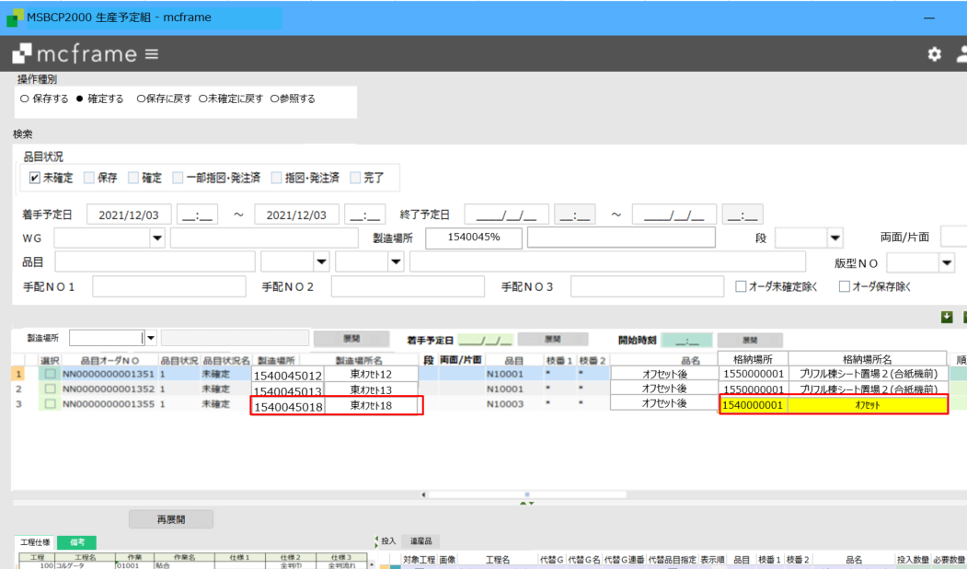
生産予定組

目格納先マスタ

製造引当制御マスタ

品目格納先マスタより取得
品目格納先マスタなしの場合
次工程の引当場所(製造引当制御マスタ)より取得

※製造場所変更時、
品目格納先マスタを検索、
ある場合：格納先を取得
ない場合：製造引当制御マスタより、次工程の製造場所(＝「移動先」)に対する「移動元」を取得
取得した場所を「格納場所」とする

受注と完成品
出荷場所は引当できなかった場合に受注明細の通常出荷場所となる。引当の際の在庫は物流グループに属する場所を全て参照する
受注引当マスタ設定
 | 必須。WGと引当する物流グループ毎にデータ設定が必要
 | 出荷場所は引当できなかった場合の仮の出荷場所になる。

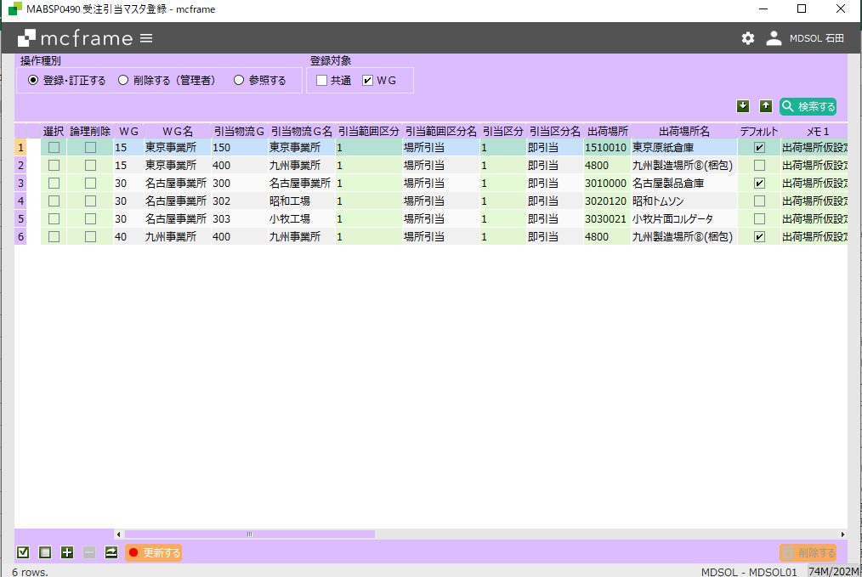

デフォルトは複数WGに属する物流グループがある場合の
優先。

格納場所設定
 | 最終工程の入庫先が製品の格納場所となる。
製品マスタ登録 POPUP

製品倉庫

WEB受注

受注 POPUP

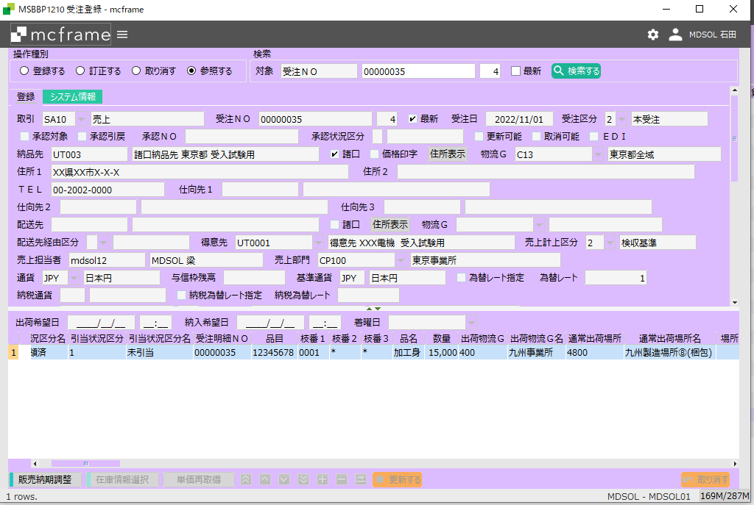

カスタマイズで受注連携時に以下のように設定する
出荷物流G：最終工程の入庫場所に属する物流GRP
通常出荷場所：最終工程の入庫場所

 |  | MRP実行 | 最終製品の所要場所（通常出荷場所）からBOMマスタを参照してオーダーを展開する。

生産予定組

 |  | 最終製品製造完了

在庫引当バッチ

 |  |  |  | 出荷物流GRP内に属する場所の在庫を参照し引当する

配車計画
 |  |  |  | 配車計画は製造完了をまたず行うこともある。

出荷指図・実績

 |  |  |  | 出荷実績時に引き当てした在庫が払い出しされる。

資料２
製造引当制御マスタ：引当M
格納先マスタ：格納M

引当先
号機
格納先
原紙倉庫
引当M
コルゲータ
格納M
シート置き場
第１工程
＜引当M>
投入場所指定=OFFの時、
移送・移動指示データが作成される
格納Mなし
引当M

格納M
第２工程
トムソン
シート置き場
引当M
トムソン
ブランクス
置場

格納Mなし
＜引当M>
投入場所指定=ONの時、引当場所から製造場所へ
理論在庫が自動的に移動する
引当M
格納M
グルア
ブランク置場
引当M
グルア
グルア品置場
第３工程
※各格納先から次工程の置場へ
移動(移送)予定が作成される
移動指図・実績が必要

